OkPLogin
https://www.youtube.com/watch?v=o2JMvxRubPo

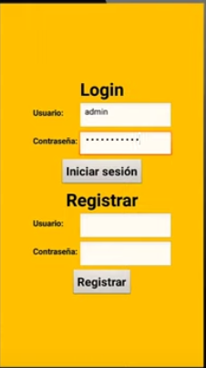

 | El login y el resgistrarse en menus diferentes

OkPSplash
 |  | https://www.youtube.com/watch?v=cw5Db2NzY2Y

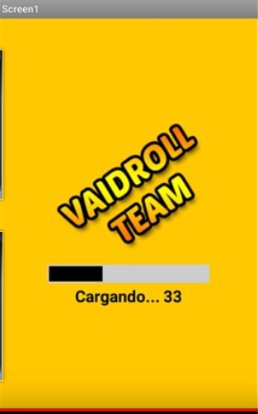
I.E.P | Institución Educativa Pomasqui
17H01988

 |  |  | Datos ya se en encuentran en un screen

www.iep.edu.ec
17h01988@gmail.com

Menú
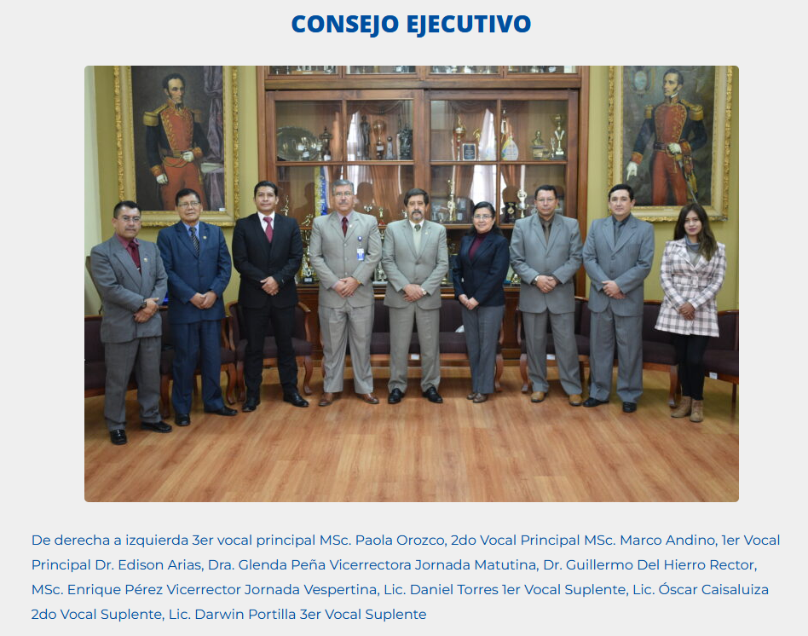
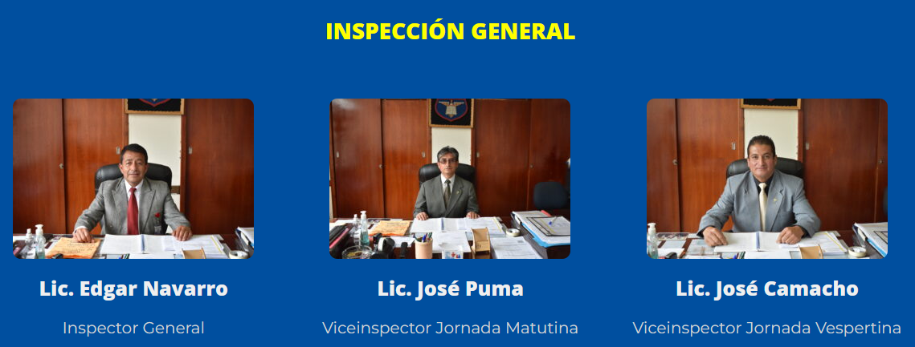
Inicio | Nosotros | Normativa | Institución | Autoridades | Académico | Estudiantil | Contactenos

Información | Historia IEP | PCI | Datos Informativos | Rectorado | Calificaciones | Consejo Estudiantil | Dirección
Proceso de Matrículas | Nuestros Inicios | PEI | Simbolos IEP | Vicerrectorado |  | Mejores Estudiantes | Formulario
Ficha de Matrícula | EN LA ACTUALIDAD | Malla Curricular | Himno a la IEP | Consejo Ejecutivo | Cursos | Cuadro honor | Nombre
Documentos Matricula | Proyección de Futuro |  | Letra | Junta académica | Tutores | Banda de Paz | Email
Bienvenida | Misión | Leer | Escudo | Inspección General | Áreas | Bastoneras | Mensaje
Inauguración | Visión |  | Bandera | DECE | Jefes académicos |  | FB
Comunicados | Ideario |  | Uniformes | Secretaria | Jornadas |  | Whatsapp
Fechas civicas | Valores |  | Diario, -Parada, -EEFF | Solicitud de certificado | EGBS - BGU, BT |  | Como llegar
 |  |  | Instalaciones |  | Horarios Mat. y Vesp. |  | Mapa GPS | https://www.google.com/maps/@-0.0523791,-78.4564424,3a,60.3y,345.67h,103.12t/data=!3m8!1e1!3m6!1sAF1QipOGRW97kxjn_TVYt3vVdm9qzs4iwcZ5MOgBdqPF!2e10!3e11!6shttps:%2F%2Flh5.googleusercontent.com%2Fp%2FAF1QipOGRW97kxjn_TVYt3vVdm9qzs4iwcZ5MOgBdqPF%3Dw203-h100-k-no-pi-0-ya238.34113-ro0-fo100!7i8704!8i4352
 |  |  | Canchas |  | Programas
 |  |  | Lab F Q I123 |  | Programa de Participación Estudiantil
 |  |  | Salón UM |  | Pasantias
 |  |  | Gym
 |  |  | Huerto
PiePágina | PiePágina |  | PiePágina | PiePágina | PiePágina | PiePágina | PiePágina
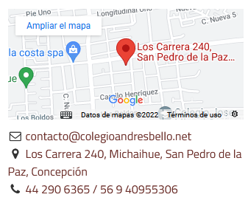

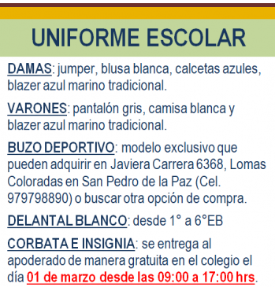

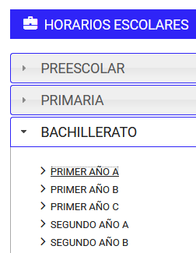

Datos generales de la escuela ANDRES BELLO

Nombre de la institución:ANDRES BELLO
Código AMIE:17H00175
Dirección de ubicación:BARRIO SAN JOSE DE EL CONDADO
Tipo de educación:Educación Regular
Provincia:PICHINCHA
Cantón:QUITO
Parroquia:PONCEANO
Nivel educativo que ofrece:EGB y Bachillerato
Tipo de Unidad Educativa:Fiscal
Zona:UrbanaINEC
Régimen escolar:Sierra
Educación:Hispana
Modalidad:Presencial
Jornada:Matutina; Vesperina y Nocturna
La forma de acceso:Terrestre
Número de Docentes:79
Número de Estudiantes: 2433

La modalidad es Presencial de jornada Matutina; Vesperina y Nocturna y nivel educativo de EGB y Bachillerato

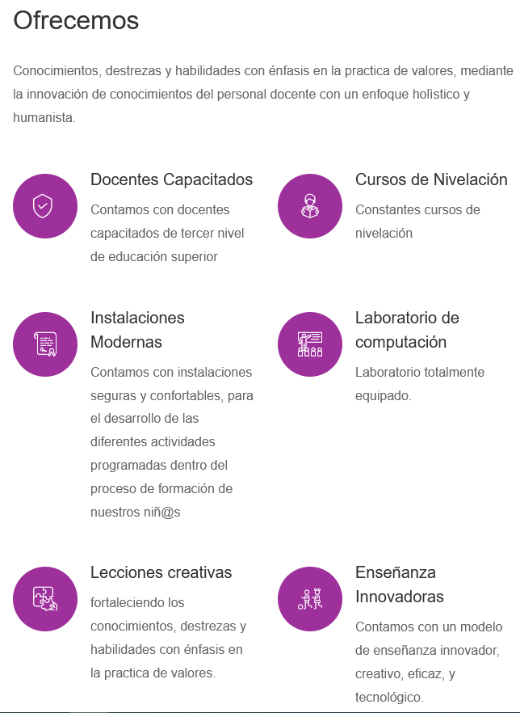

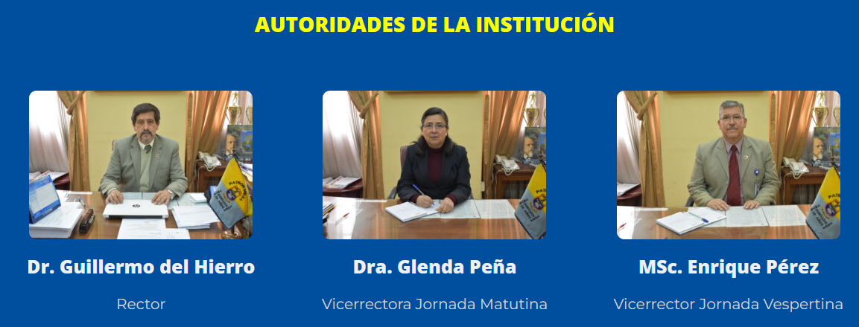
.

DECE
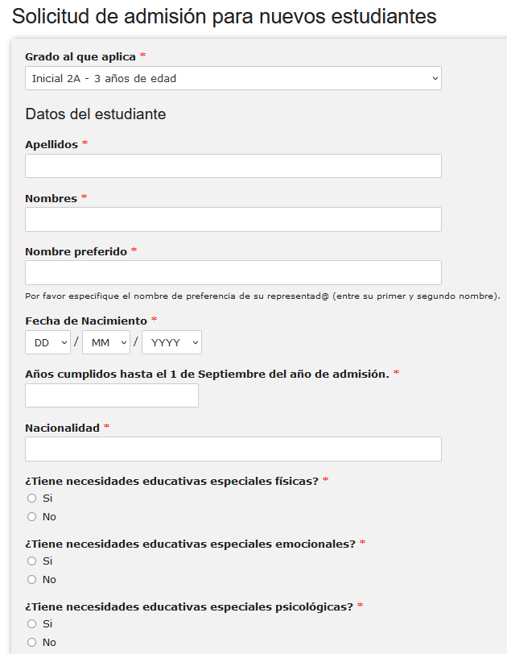
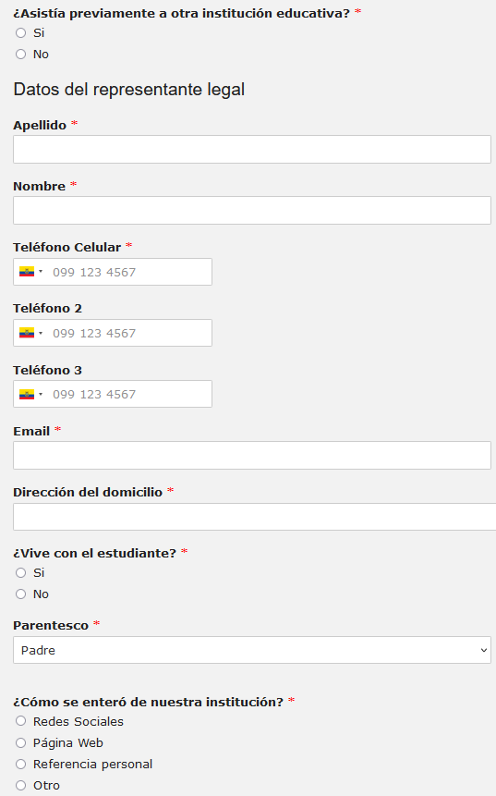
I.E.P | Institución Educativa Pomasqui
17H01988

 | DEPARTAMENTO DE CONSEJERÍA ESTUDIANTIL

 | Encargado 1

 | Encargado 2

 |  | Encargado 3
www.iep.edu.ec
17h01988@gmail.com

Docentes
I.E.P | Institución Educativa Pomasqui
17H01988

 | Docentes



www.iep.edu.ec
17h01988@gmail.com

Consejo
I.E.P | Institución Educativa Pomasqui
17H01988

 | CONCEJO ESTUDIANTIL

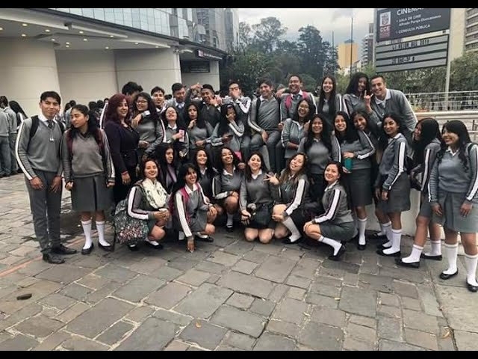

 | Nombres

www.iep.edu.ec
17h01988@gmail.com

Inaguración
I.E.P | Institución Educativa Pomasqui
17H01988

 | Inuaguración del Año
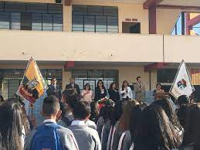

www.iep.edu.ec
17h01988@gmail.com

Bastoneras
I.E.P | Institución Educativa Pomasqui
17H01988
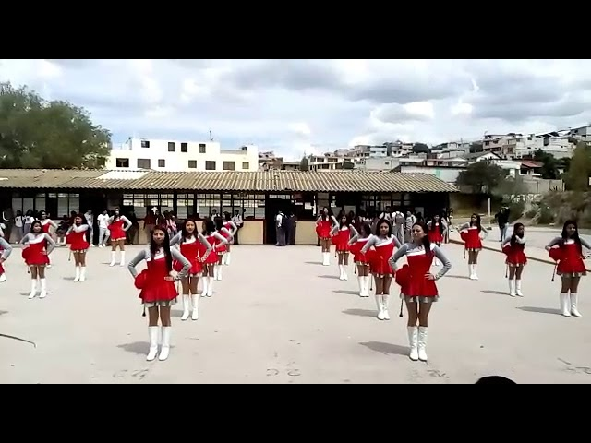
 | BASTONERAS
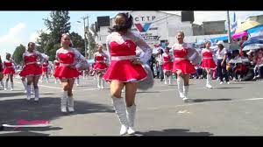

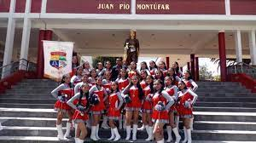

www.iep.edu.ec
17h01988@gmail.com

Espacios
I.E.P | Institución Educativa Pomasqui
17H01988

 | ESPACIOS
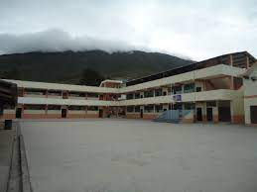

 | Patios

 | Canchas

www.iep.edu.ec
17h01988@gmail.com

